DFDs
Context Diagram | Comments
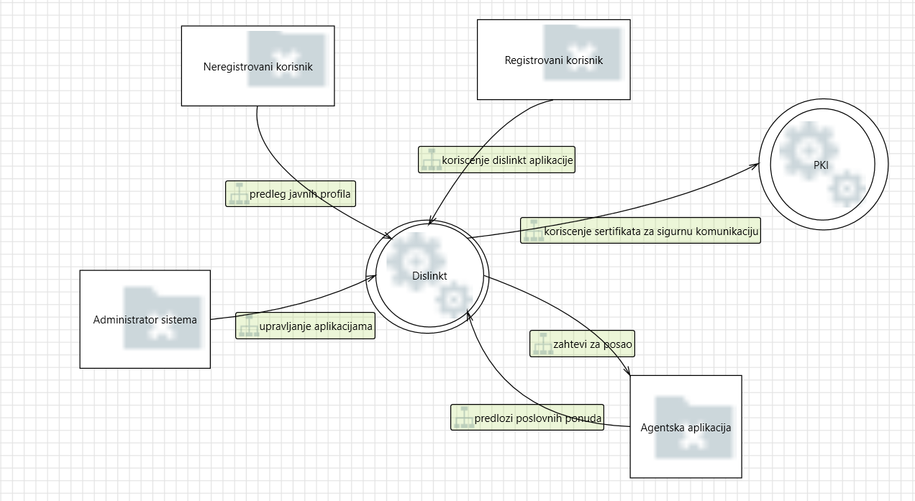 | Dislinkt aplikacija je vid poslovno-drustvene mreze ciji korisnici mogu da objavljuju svoja poslovna interesovanja, aktivnosti, kvalifikacije, a takodje se mogu povezivati i sa drugim korisnicima i pregledati njihove objave. Korisnici imaju I mogucnost potraznje poslova preko ove aplikacije koja ujedno ostvaruje saradnju i sa drugim sistemima, koji nude zaposlenje Dislinkt korisnicima.

Level 1
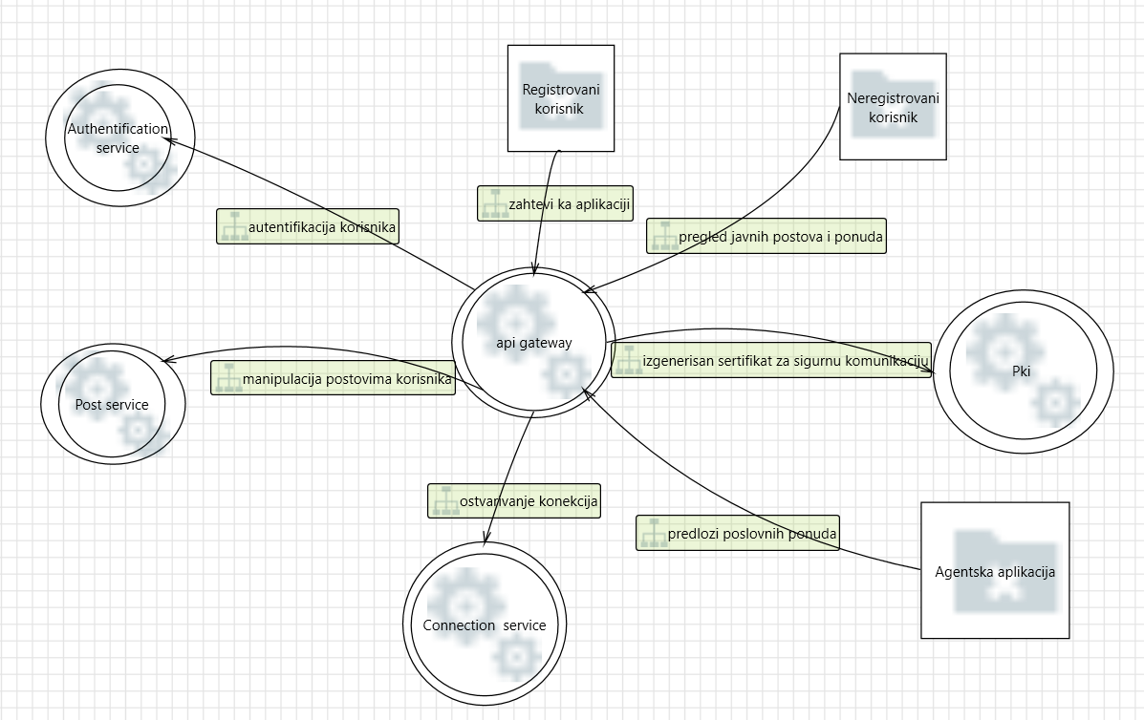 | Dislinkt sistem je mikroservisne arhitekture I cine ga sledeci mikroservisi: 1. post service, 2.connection service, 3.authentication service. Povezan je sa PKI aplikacijom koja mu pruza sertifikat za sigurnu komunikaciju i mogucnost koriscenja TLS protokola.

Level 2 - SS Request Handler
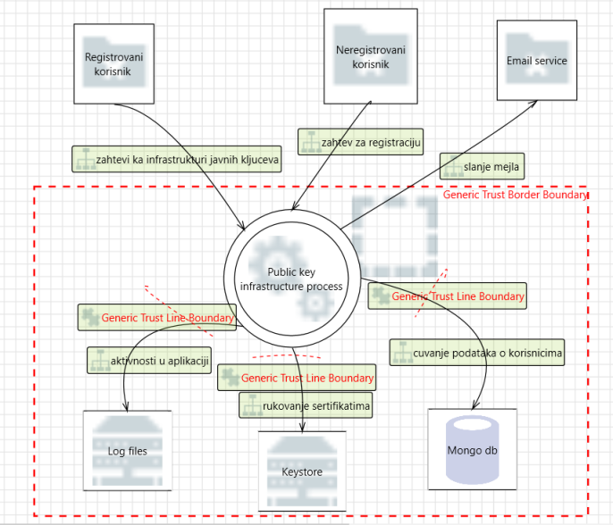 | Sistem javnih kljuceva (PKI- public key infrastructure) je aplikacija/sistem, koji se bavi izdavanjem sertifikata , proverom njihove validnosti , namene i koriscenja. Svaki sertifikat ima rok vazenja i prilikom svakog njegovog koriscenja proverava se da li je taj period vazeci, kao i da li je digitalni potpis koji garantuje njegov *integritet validan, a i svaki digitalni potpis iznad prethodnog do root-a. Moze doci do kompromitovanja sertifikata od strane organizacije/lica koje ga je izdalo i u tom slucaju sertifikat se automatski povlaci.

